상품제안서
스위스밀리터리 DC Z9 무선 청소기 | 상품코드: S11911

 |  |  |  |  |  |  | 02-713-8555 | www.synergygift.co.kr
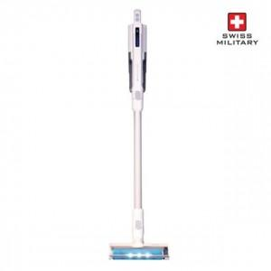

【상세/제작정보】

【인쇄/포장옵션】 | 스티커 / 시판박스

【공급단가】 | 수량 | 5~ | 20~ | 50~ | 100~ | 500~
*VAT별도 | 단가 | 110,720원 | 106,770원 | 102,810원 | 98,860원 | 94,900원

【상품 URL】 | https://www.synergygift.co.kr:443/src/goods_detail.php?gdno=15158

